Etude préliminaire
 |  |  |  |  |  | LOGICIEL 1 : ManageMaint | LOGICIEL AQ Manager | LOGICIEL Unigest Web Gestion
Interface 1: Acceuil

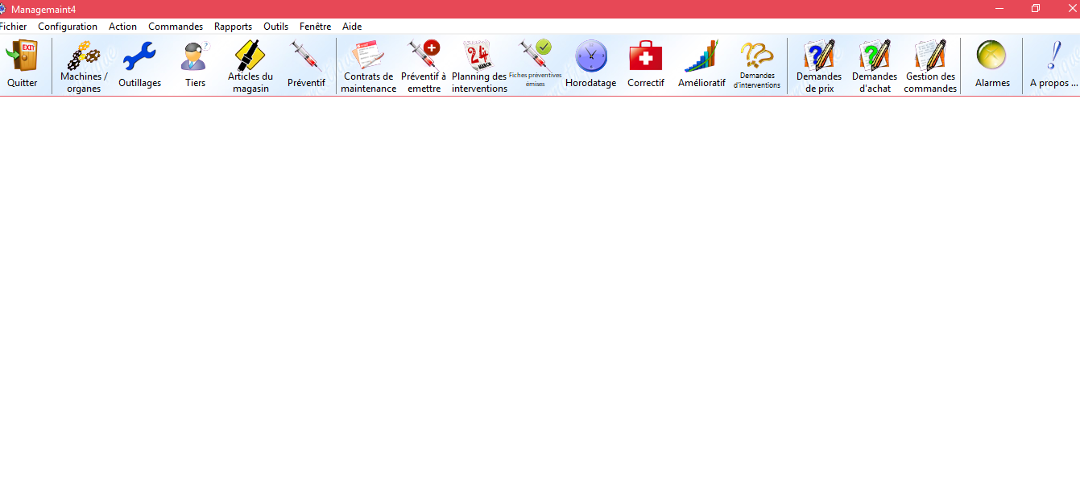
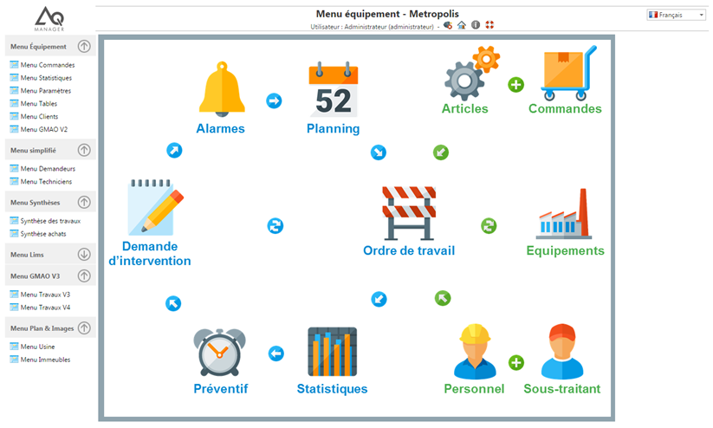
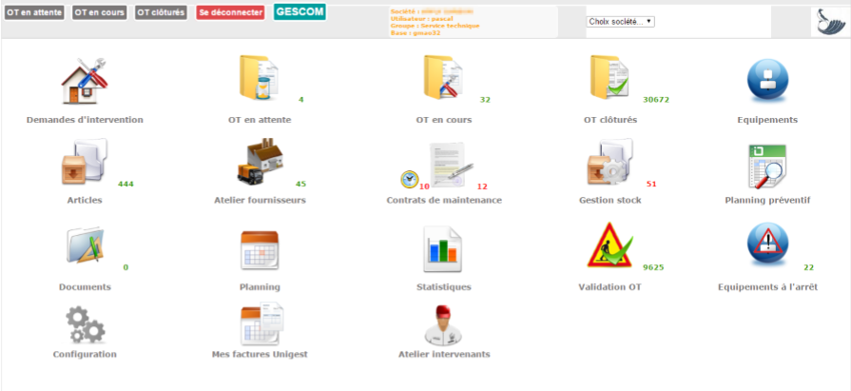
Documents | RESUME | Documents | VIDEO TUTO LOGICIELS | Documents | LOGICIELS TELECHARGES ET UTLISES | Capture écran de l'interface 1 | Capture écran de l'interface 1 | Capture écran de l'interface 1
 |  | Logiciel AQ Manager | https://www.youtube.com/watch?v=YHiotpyig-c&t=125s | Site du logiciel ManageMaint | ManageMaint
 |  |  |  | Documentation ManageMaint | Document sur l'utilisation du logiciel ManageMaint
 |  | Logiciel UniGest | https://www.youtube.com/watch?v=9h9w-c6SCDg | Site du logiciel AQ Manager | AQ Manager

 |  |  |  | Documentation UniGest Web Gestion | UniGest Web Gestion
 |  | Tuto GMAO | https://www.youtube.com/watch?v=YpKP2WrMe9I

 |  | Tuto Contrat de maintenance | https://www.youtube.com/watch?v=sahMhh7iZZY

Interface 2: Gestion des équipements

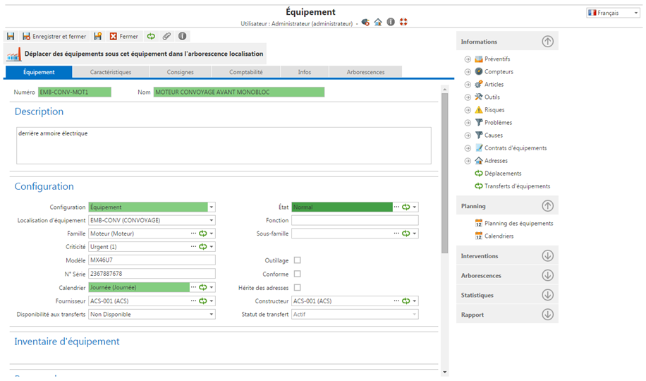
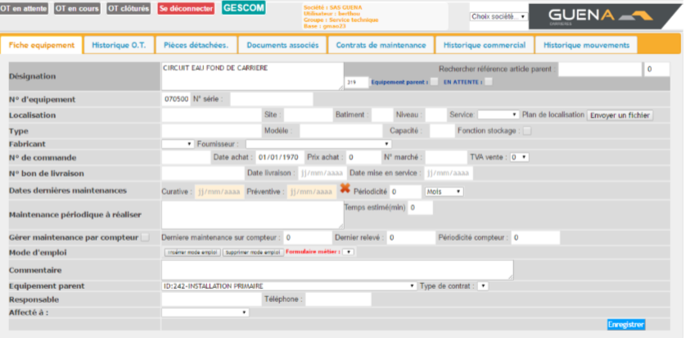
Faites vos recherches de logiciels. Mais le choix définitif des logiciels à prendre en considération doit absolument être validé par moi-même, à moins que je vous indique des logiciels déterminés.
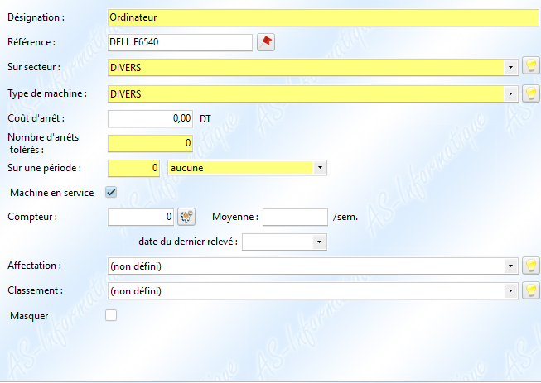
 |  |  |  |  |  | Capture écran de l'interface 2 | Capture écran de l'interface 2 | Capture écran de l'interface 2

Je peux vous communiquer des documents mais rien ne vous interdit (bien au contraire) de faire des rercherches personnelles et de me proposer de meilleurs documents que ce que j'ai proposé.
 |  |  |  |  | La gestion des équipements contient les services suivants :
 |  |  |  |  | 1.Ajouter
 |  |  |  |  | Consulter
 |  |  |  |  | 3.Rechercher
 |  |  |  |  | 4.Modifier
 |  |  |  |  | 5.Supprimer

Ajout d'un équipement

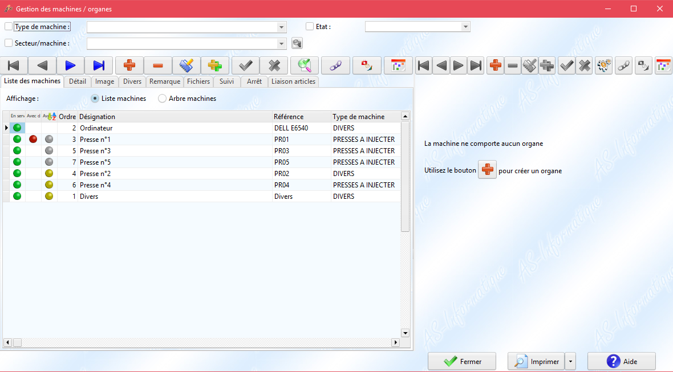
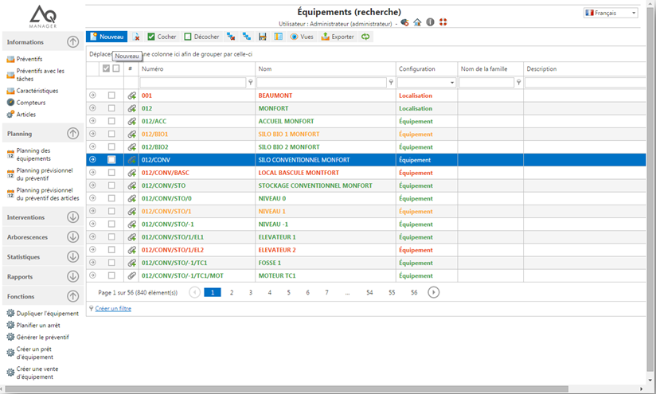
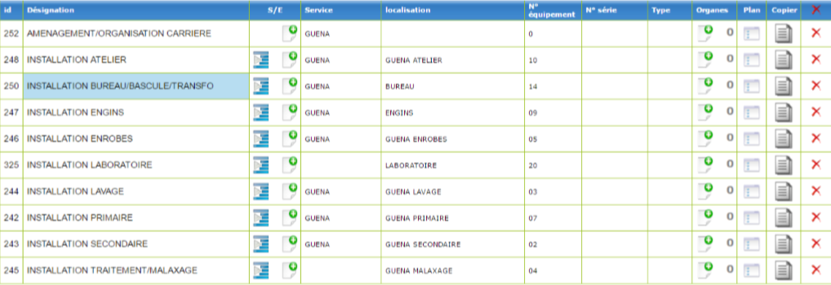
 |  |  |  |  |  | Capture écran de l'interface n | Capture écran de l'interface n | Capture écran de l'interface n

Affichage par organe ou sous-ensemble

Affichage et recherche des listes d'équipements

Interface 3: Gestion des demandes d'interventions

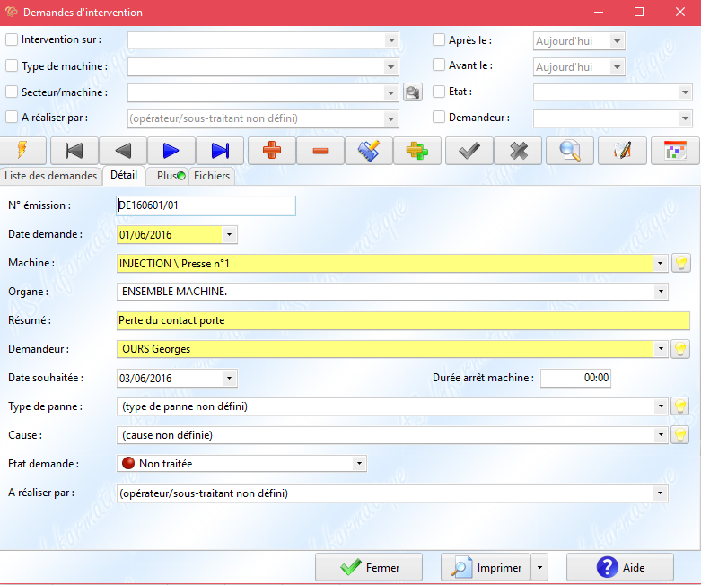
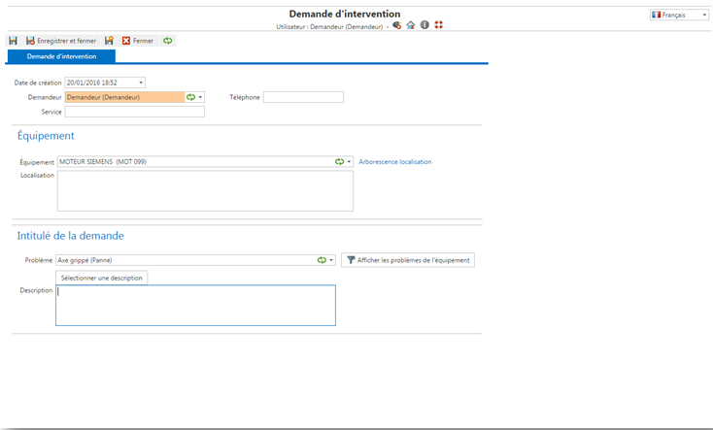
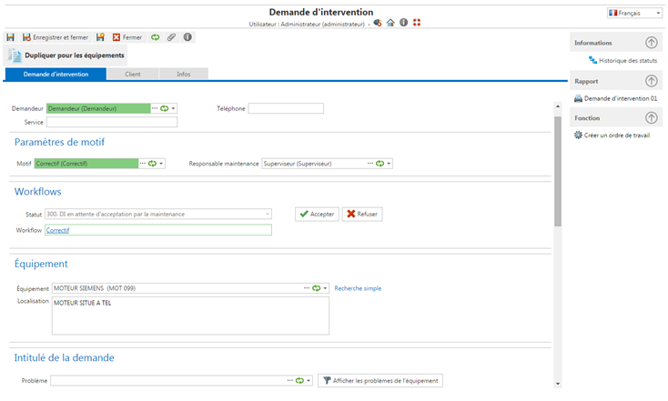

 |  |  |  |  | La gestion des demandes contient les services suivants :
 |  |  |  |  | 1.Ajouter
 |  |  |  |  | Consulter
 |  |  |  |  | 3.Rechercher
 |  |  |  |  | 4.Modifier
 |  |  |  |  | 5.Supprimer

Ajout d'une DI

Interface 4: Gestion des ordres de travail

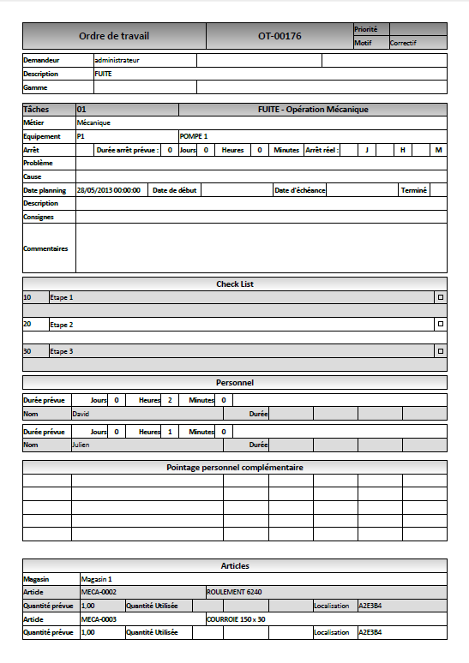
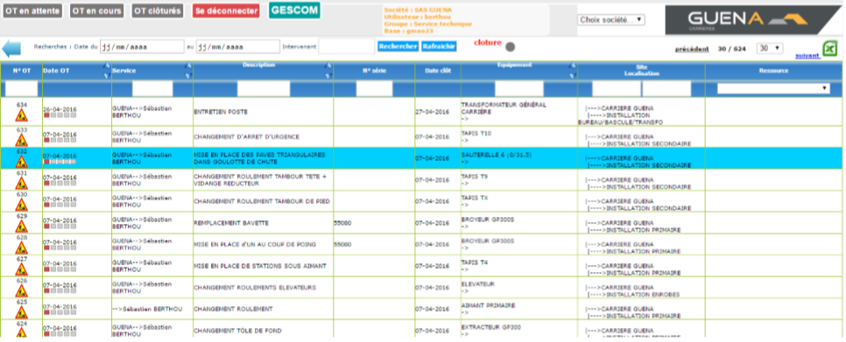

Ordre de travail

Interface 5: Rapport d'intervention

Interface 1
Maintenant, on revient aux fonctions principales (interfaces) pour les étudier en détail une à une sachant qu'on a connaît déjà le métier et qu'on a étudié et utlisé les logiciels importants.
On fera le même travail que dans l'étude préliminaire mais au lieu de nous intéresser aux fonctions principales du logicel, on va s'intéresser à la première fonction, donc la première interface.

 |  |  |  |  | Logiciel 1: ManageMaint | Logiciel 2: AQ Manager | Logiciel 3: Unigest Web Gestion
Fonctions | Doc 1 | Doc 2 | Doc 3
Equipements |  |  |  |  | Capture écran de l'interface 1 | Capture écran de l'interface 1 | Capture écran de l'interface 1
Articles
Outillages
Tiers
Ordre de travail
Préventif
Contrats de maintenance
Préventif à émettre
Planning des interventions |  |  |  | Interface 1
Fiches préventives émises
Horodatage
Correctif
Amélioratif
Demandes d'intervention
Demandes de prix
Demandes d'achat
Gestion de commandes
Alarmes
Personnel
Sous-traitant
Statistiques
Documents
Equipements à l'arrêt
Fournisseurs
Ordre de travail clôturés
Ordre de travail en cours
Ordre de travail en attente
Validation Ordre de travail
Factures
Atelier intervenants
Configuration

Diagramme métier
Alertes automatiques GMAO
Paramétrage des maintenances automatiques pour chaque machine

MODULE SAV
DEMANDE INTERVENTION PREVENTIVE/CONDITIONELLE
Mise à jour du diagramme:
1ére étape:
J'ai ajouté l'étape "Etablir le niveau de maintenance" si le technicien analyse la demande quelque soit par telephone ou par déplacement , il doit définir le type de niveau de maintenance avant d'accepter la demande ,
2éme étape:
"Pré-étude": cette étape si le type de maintenance st préventive conditionnelle
Mettre en surveillance la machine puis décider l'intervention:
a-Etude des arrêts de production
b-Etude des coûts de maintenance connus
=> Identifier les problèmes
On utilise la technique d'analyse des surveillances "Analyse vibratoire"

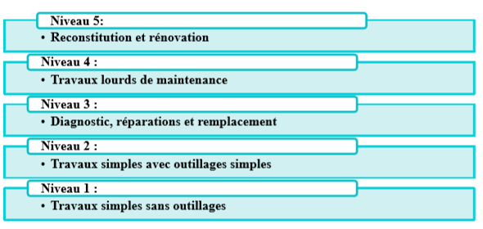
,

DEMANDE INTERVENTION CORRECTIVE/ PREVENTIVE/CONDITIONNELLE
ENREGISTREMENT DEMANDE

MODULE GPAO
ANALYSE DEMANDE: Telephonique/ Déplacement

REFUS
DEPLACEMENT

PRE-ETUDE
AFFECTATION PERSONNEL
SOUS-TRAITANCE

ACCEPTATION

ETABLIR LE NIVEAU DE MAINTENANCE
ANALYSE VIBRATOIRE

MODULE STOCK

CONSULTATION PLANNING INTERVENTION
CONSULTATION PERSONNEL
CONSULTATION DISPONIBILITE PIECES

PIECES DISPONIBLES
PIECES NON DISPO
MODULE ACHAT

DEMANDE ACHAT

date prévu disponible

ALERTE ARRIVAGE PIECES

PLANIFICATION DE L'INTERVENTION INTERNE/ SOUS-TRAITANCE

PLANIFICATION INTERVENTION INTERNE
PLANIFICATION INTERVENTION SOUS-TRAITANCE
avec coût estimé

DEMANDE ACHAT

PLANIFICATION DE L'INTERVENTION

ETABLISSEMENT D'UN PLAN DE MAINTENANCE

ETABLISSEMENT D'UNE FICHE D'INTERVENTION

EXECUTION DE L'INTERVENTION

MODULE VENTE

RAPPORT DE L'INTERVENTION
CALCUL DU COÛT REEL DE L'INTERVENTION

MESURE DE SATISFACTION

STATISTIQUES

Diagramme de classe
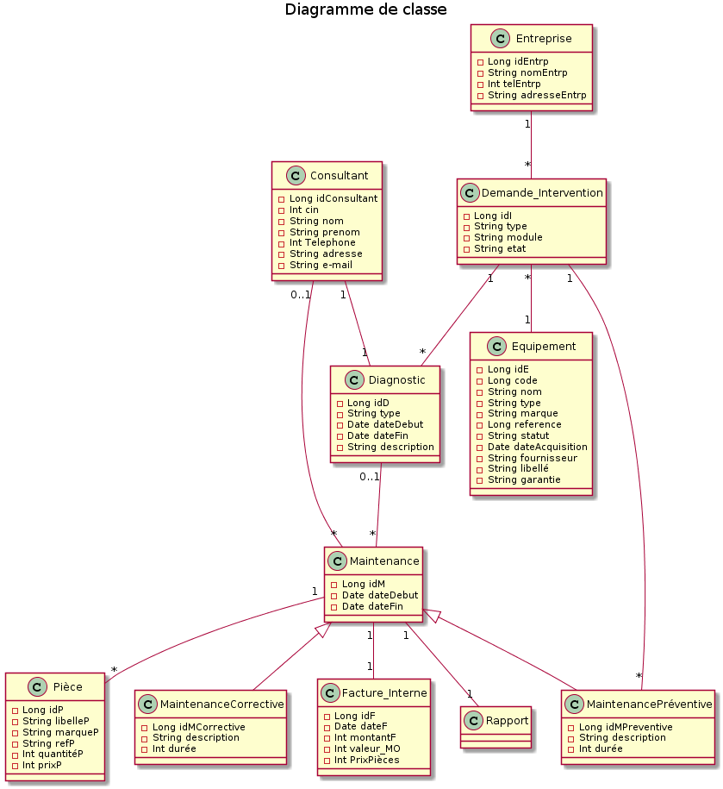

Calcul temps
On divisera ensuite le temps restant avec le nombre total des interfaces (un popup est aussi une interface) pour connaître le temps qu'il faut accorder à la finalisation de l'interface (jusqu'au test de l'interface).

Développement
Maintenant, on passe au développement de l'interface 1 (back et front).
On se limite uniquement à l'interface 1 (entités, services, web services, tests).
On ne s'occupe du tout des autres interfaces.
On s'en occupera lorsqu'on aura finalisé l'interface 1.
Ensuite on passe à l'interface 2.
Et s'il y a une relation entre l'interface 1 et 2 (il faudra bien sûr l'établir).
Ensuite, on crée sur ce fichier un autre onglet "Interface 2" et on refait l'itération.

chaque étape de travail doit obligatoirement être validée par Melle Arwa et moi-même.

